НМЦК СМР
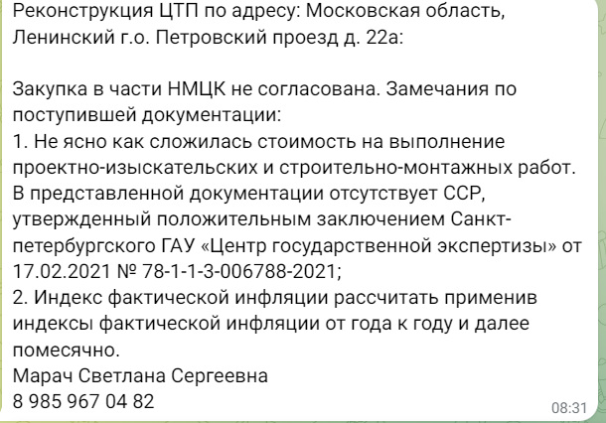
 |  |  |  | Приложение к расчету НМЦК
РАСЧЕТ стоимости (с применением стоимостных показателей объекта-аналога/решения-аналога), включенной в расчет НМЦК на выполнение проектно-изыскательских и строительно-монтажных работ
Выполнение работ и оказание услуг, связанных с одновременным выполнением инженерных изысканий, подготовкой проектной документации, разработкой рабочей документации, выполнением работ по реконструкции объекта капитального строительства и поставкой оборудования, необходимого для обеспечения эксплуатации такого объекта по мероприятию: «Реконструкция ЦТП по адресу: Московская область, Одинцовский г.о., г. Кубинка, Кубинка-10, в/г 10 (в т.ч. ПИР)»
Основания:
1.1 Приказ Министерства строительства и жилищно-коммунального хозяйства Российской Федерации от 21.08.2023 № 604/пр
1.2. Объект-аналог заключение экспертизы №50-1-1-3-074354-2024 от 10.12.2024г. "Реконструкция ЦТП, расположенного по адресу: Московская область, Одинцовский г.о., п. д/х «Жуковка», Жуковка-1 (в т.ч. ПИР)"

Расчет стоимости строительства объекта на основании стоимости строительства на 1 Гкал/ч объекта-аналога.
№ | Наименование | "Реконструкция ЦТП, расположенного по адресу: Московская область, Одинцовский г.о., п. д/х «Жуковка», Жуковка-1 (в т.ч. ПИР)"
1 | Производительность, Гкал/ч | 4.797
1 | Затраты на выполнение строительно-монтажных работ по главам 1-8 (исключены: прочие затраты, зимнее удорожание,утилизация отходов, резерв средств на непредвиденные расходы) | 32532049.60
1.1 | Затраты на строительные работы | 27381191.63
1.2 | Затраты на Монтажные работы | 4161972.21
1.3 | Пусконаладочные работы | 988885.76
2 | Технологическое оборудование |  | 10135590.86
3 | Затраты на ПИР(исключен авторский надзор): | 5499259.02
3.1. | в т.ч Разработка проектной документации | 3751078.66
3.2. | в т.ч Инженерные изыскания |  | 1347150.36
3.3. | в т.ч Экспертиза проекта | 401030.00

